画面レイアウト
アプリ名 |  | 文書名 | 作成者 | 作成日
リアルタイムチャットアプリ |  | 詳細設計書 | 北澤諒太 | 2024-05-06

1. 画面レイアウト

 | ・初期画面
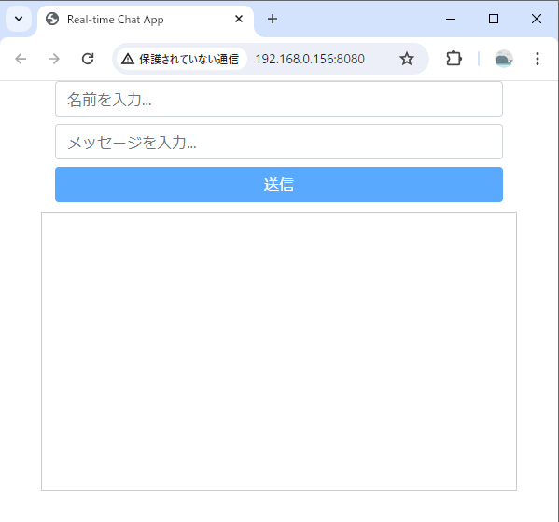
1
2
3
4

 | ・各項目入力
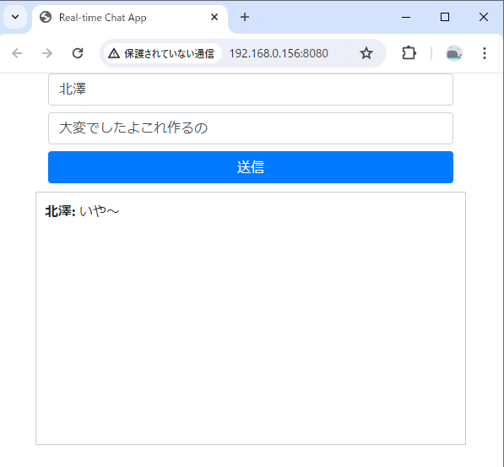
5,6

以上

